Conformaciones Ene-Mar 2020
DIRECCIÓN GENERAL DE ÉTICA E INTEGRIDAD GUBERNAMENTAL
“Año de la Consolidación de la Seguridad Alimentaria”
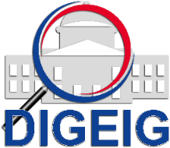

COMISIONES DE ÉTICA PÚBLICA (CEP) CONFORMADAS POR TIPO TRIMESTRE ENERO-MARZO 2020

 | Tipo de Conformación | Cantidad
 | CEP Dependencia | 1
 | Enlace | 2
 | Grand Total | 3

COMISIONES DE ÉTICA PÚBLICA (CEP) CONFORMADAS A NIVEL NACIONAL TRIMESTRE ENERO-MARZO 2020

 | Macroregión | Cantidad
 | Norte | 1
 | Sureste | 2
 | Grand Total | 3

